ATYPY
SKUPINA | KÓD | NÁZEV | ZOBRAZENÍ | POZNÁMKA | MÍSTNOSTI | POČET | CENA BEZ DPH / KS | CENA S DPH / KS | CENA BEZ DPH CELKEM | CENA S DPH CELKEM
1.NP
ATYP 1.NP | AT1 | POLICOVÉ REGÁLY | 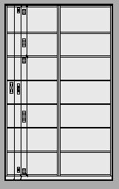 | PŘESNÁ SPECIFIKACE - VÝKRES AT1 - 01 | 1.15 | 2 |  | 0 Kč | 0 Kč | 0 Kč
ATYP 1.NP | AT2 | ÚLOŽNÁ SESTAVA S DŘEZEM - PRÁDELNA | 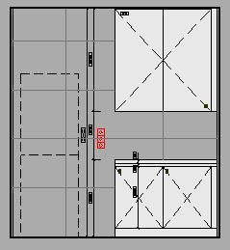 | PŘESNÁ SPECIFIKACE - VÝKRES AT2 - 01, AT2 - 02, dřez a baterie - součást atypu | 1.14 | 1 |  | 0 Kč | 0 Kč | 0 Kč
ATYP 1.NP | AT3 | PRACOVNÍ STŮL, 1800X800MM |  | PŘESNÁ SPECIFIKACE - VÝKRES AT3, AT4 - 01 | 1.18, 1.19 | 3 |  | 0 Kč | 0 Kč | 0 Kč
ATYP 1.NP | AT4 | PRACOVNÍ STŮL, 1600X800MM |  | PŘESNÁ SPECIFAKACE - VÝKRES AT3, AT4 - 01 | 1.18 | 1 |  | 0 Kč | 0 Kč | 0 Kč
ATYP 1.NP | AT5 | NÍZKÉ ÚLOŽNÉ SKŘÍNĚ, 2400X450X1200MM |  | PŘESNÁ SPECIFAKACE - VÝKRES AT5 - 01 | 1.18 | 2 |  | 0 Kč | 0 Kč | 0 Kč
ATYP 1.NP | AT6 | VYSOKÁ SESTAVA ÚLOŽNÝCH SKŘÍNÍ | 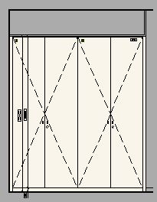 | PŘESNÁ SPECIFAKACE - VÝKRES AT6 - 01, AT6 - 02, trezor součástí atypu | 1.18 | 1 |  | 0 Kč | 0 Kč | 0 Kč
ATYP 1.NP | AT7 | PRACOVNÍ LINKA S DŘEZEM | 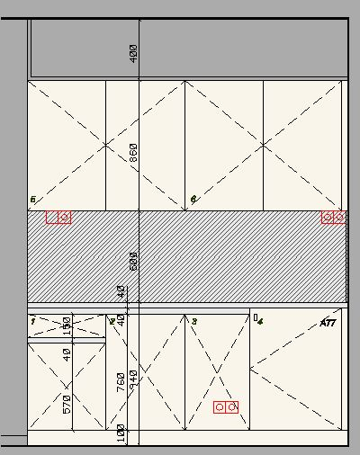 | PŘESNÁ SPECIFAKACE - VÝKRES AT7 - 01, AT7 - 02, Dřez, baterie, vestavná lednička - součást atypu | 1:18 | 1 |  | 0 Kč | 0 Kč | 0 Kč
ATYP 1.NP | AT8 | ÚLOŽNÁ SKŘÍŃ S CHALDNIČKAMI | 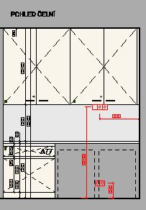 | PŘESNÁ SPECIFAKACE - VÝKRES AT8 - 01, AT8 - 02 | 1.19 | 1 |  | 0 Kč | 0 Kč | 0 Kč
ATYP 1.NP | AT10.1 | KUCHYŇSKÁ LINKA |  | PŘESNÁ SPECIFAKACE - VÝKRES AT10.1 - 01, AT10.1 - 02, AT10.1 - 03, AT10.1 - 04, AT10.1,AT10.2 - 06, dřezy, baterie, el. trouby, digestoř, myčka, varná deska, mikrovlnná trouba - součást atypu | 1.21 | 1 |  | 0 Kč | 0 Kč | 0 Kč
ATYP 1.NP | AT10.2 | KUCHYŇSKÁ LINKA - OSTRŮVEK |  | PŘESNÁ SPECIFAKACE - VÝKRES AT10.2 - 05, AT10.1, AT.2 - 06, zásuvky - viz projekt elektro, součást atypu | 1.21 | 1 |  | 0 Kč | 0 Kč | 0 Kč
ATYP 1.NP | AT11 | NÍZKÉ ÚLOŽNÉ SKŘÍNĚ, TV STĚNA, KNIHOVNA | 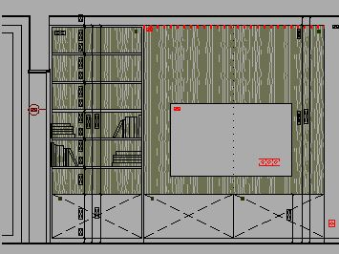 | PŘESNÁ SPECIFAKACE - VÝKRES AT11 - 01 | 1.21 | 1 |  | 0 Kč | 0 Kč | 0 Kč
ATYP 1.NP | AT12 | LAVICE S OBKLADEM | 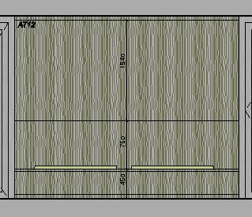 | PŘESNÁ SPECIFAKACE - VÝKRES AT12 - 01 | 1.21 | 1 |  | 0 Kč | 0 Kč | 0 Kč
ATYP 1.NP | AT13 | SESTAVA BYT: ŠATNA, PRAC. STŮL, KUCHYŇSKÁ LINKA |  | PŘESNÁ SPECIFAKACE - VÝKRES AT13 - 01, AT13 - 02, AT13 - 03, varná deska, digestoř, dřez, baterie, lednice /nízká/, mirovlnná trouba - součást atypu, BAREVNÉ PROVEDENÍ RŮZNÉ - DLE BYTU | 1.22, 1.24, 1.25, 1.27, 1.28, 1.30, 1.31, 1.33, 1.34, 1.36, 1.37, 1.39 | 6 |  | 0 Kč | 0 Kč | 0 Kč
ATYP 1.NP | AT14 | ÚLOŽNÁ SKŘÍŃKA, OBKLAD POSTELE, KNIHOVNA, NOČNÍ STOLEK | 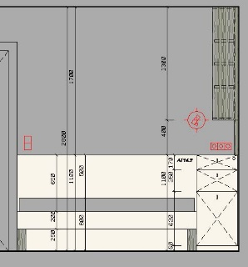 | PŘESNÁ SPECIFAKACE - VÝKRES AT14 - 01, AT14 - 02, AT14 - 03, matrace součástí atypu, nutné zajištění snadné údržby matrací, nutno konzultovat s klientem | 1.24, 1.27, 1.30, 1.33, 1.36, 1.39 | 6 |  | 0 Kč | 0 Kč | 0 Kč
ATYP 1.NP | AT15.1 | SKŘÍŇKA POD UMYVADLEM |  | PŘESNÁ SPECIFAKACE - VÝKRES AT15, D5 - 01, AT15, D5 - 02 | 1.29, 1.32, 1.35, 1.38 | 4 |  | 0 Kč | 0 Kč | 0 Kč
ATYP 1.NP | AT15.2 | SKŘÍŃKA NAD PRAČKOU |  | PŘESNÁ SPECIFAKACE - VÝKRES AT15, D5 - 01, AT15, D5 - 02 | 1.23, 1.26, 1.29, 1.32, 1.35, 1.38 | 6 |  | 0 Kč | 0 Kč | 0 Kč
2.NP
ATYP 2.NP | AT20 | SESTAVA ÚLOŽNÝCH SKŘÍNÍ - VYSOKÁ |  | PŘESNÁ SPECIFAKACE - VÝKRES AT20 - 01, trezor je součástí atypu | 2.03 | 1 |  | 0 Kč | 0 Kč | 0 Kč
ATYP 2.NP | AT21 | SESTAVA ÚLOŽNÝCH SKŘÍNÍ - NÍZKÁ, V=1200MM | 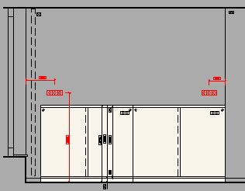 | PŘESNÁ SPECIFAKACE - VÝKRES AT21 - 01 | 2.03 | 1 |  | 0 Kč | 0 Kč | 0 Kč
ATYP 2.NP | AT22 | SESTAVA ÚLOŽNÝCH SKŘÍNÍ - NÍZKÁ, V=780MM |  | PŘESNÁ SPECIFAKACE - VÝKRES AT22 - 01 | 2.04 | 1 |  | 0 Kč | 0 Kč | 0 Kč
ATYP 2.NP | AT23 | POLICE - ÚKLID | 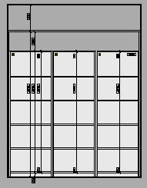 | PŘESNÁ SPECIFAKACE - VÝKRES AT23 - 01 | 2.05 | 1 |  | 0 Kč | 0 Kč | 0 Kč
ATYP 2.NP | AT24 | KUCHYŇSKÁ LINKA | 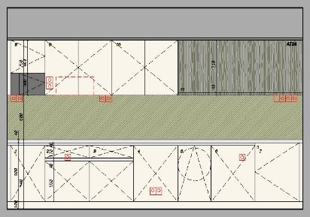 | PŘESNÁ SPECIFAKACE - VÝKRES AT24 - 01, AT24 - 02, dřez, baterie, myčka, varná deska, digestoř, mikrovlnná trouba, lednička /nízká/ - součást atypu | 2.07 | 1 |  | 0 Kč | 0 Kč | 0 Kč
ATYP 2.NP | AT25 | PRACOVNÍ LINKA S DŘEZEM - PRÁDELNA | 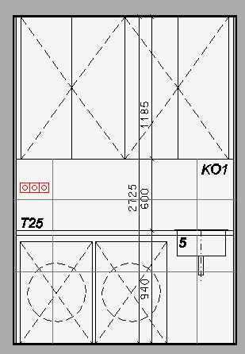 | PŘESNÁ SPECIFAKACE - VÝKRES AT25 - 01, dřez, baterie - součást atypu | 2.08 | 1 |  | 0 Kč | 0 Kč | 0 Kč
ATYP 2.NP | AT3 | PRACOVNÍ STŮL, 1800X800MM |  | PŘESNÁ SPECIFAKACE - VÝKRES AT3, AT4 - 01 | 2.03 | 4 |  | 0 Kč | 0 Kč | 0 Kč
ATYP 2.NP | AT13 | SESTAVA BYT: ŠATNA, PRAC. STŮL, KUCHYŇSKÁ LINKA |  | PŘESNÁ SPECIFAKACE - VÝKRES AT10.1 - 01, AT10.1 - 02, AT10.1 - 03, AT10.1 - 04, AT10.1,AT10.2 - 06, dřezy, baterie, el. trouby, digestoř, myčka, varná deska, mikrovlnná trouba - součást atypu | 2.20, 2.22, 2.17, 2.19, 2.14, 2.16, 2.11, 2.13 | 4 |  | 0 Kč | 0 Kč | 0 Kč
ATYP 2.NP | AT14 | ÚLOŽNÁ SKŘÍŃKA, OBKLAD POSTELE, KNIHOVNA, NOČNÍ STOLEK | 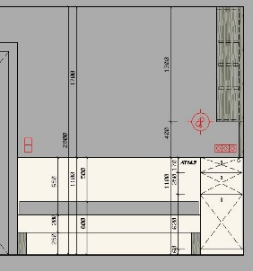 | PŘESNÁ SPECIFAKACE - VÝKRES AT14 - 01, AT14 - 02, AT14 - 03, matrace součástí atypu, nutné zajištění snadné údržby matrací, nutno konzultovat s klientem | 2.13, 2.16, 2.19, 2.22 | 4 |  | 0 Kč | 0 Kč | 0 Kč
ATYP 2.NP | AT15.1 | SKŘÍŇKA POD UMYVADLEM |  | PŘESNÁ SPECIFAKACE - VÝKRES AT15, D5 - 01, AT15, D5 - 02 | 2.12, 2.15, 2.18, 2.21 | 4 |  | 0 Kč | 0 Kč | 0 Kč
ATYP 2.NP | AT15.2 | SKŘÍŃKA NAD PRAČKOU |  | PŘESNÁ SPECIFAKACE - VÝKRES AT15, D5 - 01, AT15, D5 - 02 | 2.12, 2.15, 2.18, 2.21 | 4 |  | 0 Kč | 0 Kč | 0 Kč
 |  |  |  |  |  |  |  |  | 0 Kč | 0 Kč

